入力例
入力例
シートロック
 |  |  |  | 2022-03-01 |  |  |  |  |  |  |  |  |  |  |  |  |  |  |  |  |  |  |  |  |  |  |  |  |  |  |  | 一覧へ
 | （見本）タイプ③朝食 |  |  | 記号例…●：別添資料あり、○：アレルゲンあり、△：当該品目を含む製品の製造等でコンタミネーションの可能性があるもの ※コンタミネーション…食品を製造する際に、原材料としては使用していないにもかかわらず、特定原材料等が意図せずして最終加工食品に混入してしまう場合のこと |  |  |  |  |  |  |  |  |  |  |  |  |  |  |  |  |  |  |  |  |  |  |  |  |  |  |  | シート名 | 入力例
 |  |  |  |  |  |  |  |  |  |  |  |  |  |  |  |  |  |  |  |  |  |  |  |  |  |  |  |  |  |  |  | 商品名 | サイコロ1ｋｇ |  | 作成日
 | 献立名 | 別添資料 | 使用食材 | 七大アレルゲン |  |  |  |  |  |  | 特定原材料に準ずるもの21品目 |  |  |  |  |  |  |  |  |  |  |  |  |  |  |  |  |  |  |  |  | 規格 | 1ｋｇ |  | 2022-03-01
シート解除
 |  |  |  | 小麦 | 卵 | 乳 | そば | 落花生 | えび | かに | ごま | くるみ | カシュ | アーモンド | キウイ | もも | リンゴ | バナナ | オレンジ | いか | いくら | さけ | さば | 大豆 | 鶏肉 | 豚肉 | 牛肉 | まつたけ | やまいも | ゼラチン | あわび | 原材料 | 原材料名 | 28品目アレルゲン
使用食材
別添資料がある場合には、「シート名」と同一にしてください。
※シート名から自動的にアレルゲンを拾い出します。
 | ごはん | ● | 精白米 |  |  |  |  |  |  |  |  |  |  |  |  |  |  |  |  |  |  |  |  |  |  |  |  |  |  |  |  |  | 豆乳 大豆 | 大豆
 |  | ● | にんじん |  |  |  |  |  |  |  |  |  |  |  |  |  |  |  |  |  |  |  |  |  |  |  |  |  |  |  |  |  | 水（水道水）
３シート
非表示
 |  | ● | キャベツ |  |  |  |  |  |  |  |  |  |  |  |  |  |  |  |  |  |  |  |  |  |  |  |  |  |  |  |  |  | 澱粉 コーンスターチ
 | ポトフ | ● | ウインナー |  |  |  |  |  |  |  |  |  |  |  |  |  |  |  |  |  |  |  |  | ○ |  | ○ |  |  |  |  |  |  | 加工澱粉 アセチル化アジピン酸架橋デンプン
 |  | ● | じゃが芋 |  |  |  |  |  |  |  |  |  |  |  |  |  |  |  |  |  |  |  |  |  |  |  |  |  |  |  |  |  | 塩化マグネシウム
アレルゲンの表示
別添資料のシートから自動的に表示させています。
コンタミネーションについては、各シートの専用の欄に入力してください。
 |  | ● | たまねぎ |  |  |  |  |  |  |  |  |  |  |  |  |  |  |  |  |  |  |  |  |  |  |  |  |  |  |  |  |  | 水
シートの非表示
ホームページ等への掲載時や利用者への配布時はこのシートを非表示にすること
 |  | ● | チキンコンソメ | ○ |  |  |  |  |  |  |  |  |  |  |  |  |  |  |  |  |  |  |  | ○ | ○
アレルゲンの入力
28品目のアレルゲンと文字種別が異なる場合にはエラー表記されます。
例） ごま OK
ゴマ OUT
 |  | ● | 食塩
 |  | ● | こしょう

施設名称
オーエンス泉岳自然ふれあい館
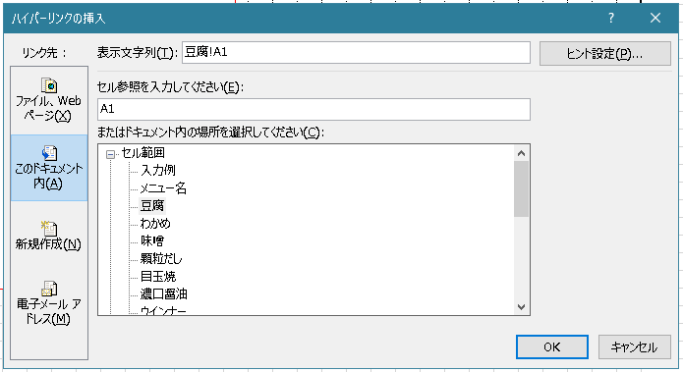
別添資料へのリンク作成
別添資料がある場合には、以下のようにしてください。
１．「●（くろまる）」を入力
２．ハイパーリンクの挿入
①該当セルを選択
②右クリック
③リンク(I)を選択
④「このドキュメント内」から
該当のシート名を選択して
「OK」をクリックする。
③
更新日
2022-03-01

別添シート
追加

２シート
再表示

 | オーエンス泉岳自然ふれあい館
シート
「別添マスター」
非表示

 |  |  |  |  |  |  |  |  |  |  |  |  |  |  |  |  |  |  |  |  |  |  |  |  |  |  |  |  |  |  |  | コンタミネーション

 |  |  |  |  |  |  |  |  |  |  |  |  |  |  |  |  |  |  |  |  |  |  |  |  |  |  |  |  |  |  |  | 特記事項

 |  |  |  |  |  |  |  |  |  |  |  |  |  |  |  |  |  |  |  |  |  |  |  |  |  |  |  |  |  |  |  |  | ● 商品の終売・リニューアルの場合は成分等が変更になる場合があります。ご了承ください。
 |  |  |  |  |  |  |  |  |  |  |  |  |  |  |  |  |  |  |  |  |  |  |  |  |  |  |  |  |  |  |  | 製造元 | 株式会社マメックス

 |  |  |  |  |  |  |  |  |  |  |  |  |  |  |  |  |  |  |  |  |  |  |  |  |  |  |  |  |  |  |  | 0

